protocal_driver
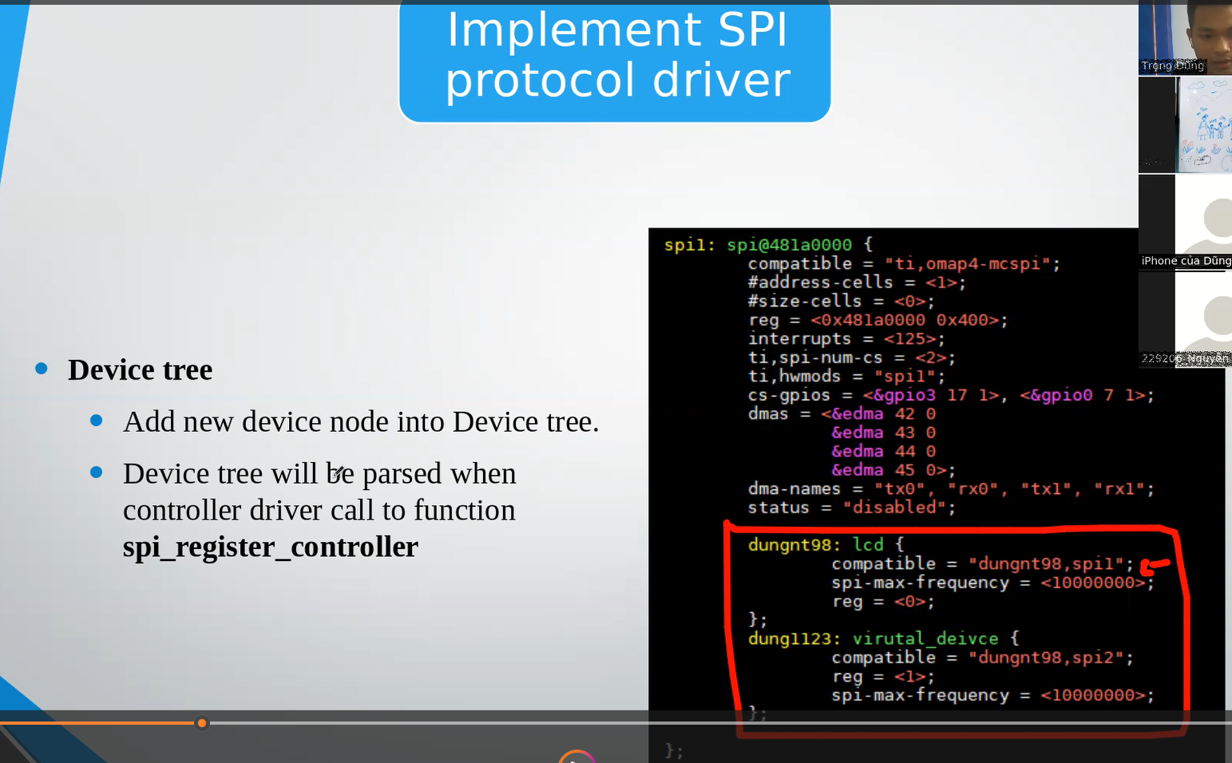
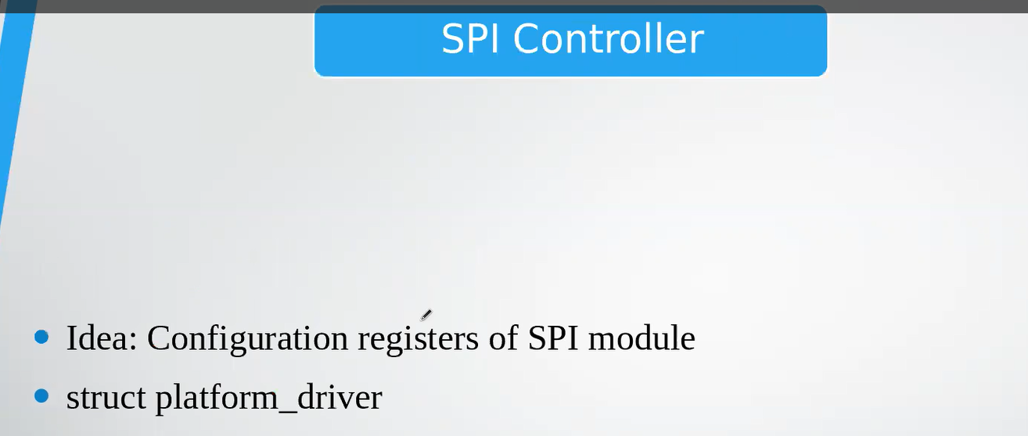
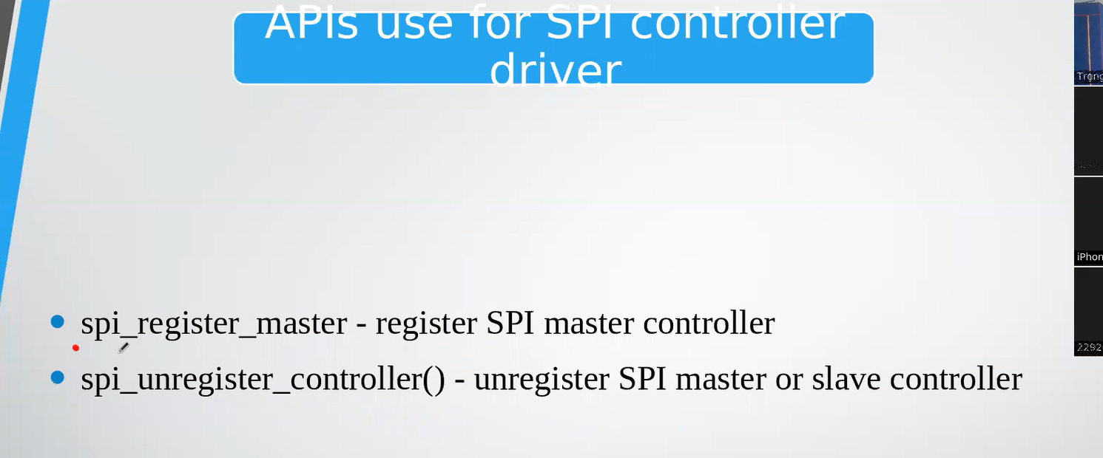
BƯỚC 1: Cài đặt và đăng ký controller driver (nếu bạn viết cả controller)
Nếu bạn chỉ viết protocol driver, bạn chỉ cần đảm bảo controller driver đã tồn tại và đã đăng ký.
Viết driver điều khiển phần cứng controller (I2C/SPI/USB host...).
Khởi tạo struct controller (vd: i2c_adapter, spi_master, ...) và gán các callback xử lý truyền dữ liệu.
Đăng ký controller với kernel:
 |  | i2c_add_adapter(&adapter); // với I2C
 |  | spi_register_master(&master); // với SPI

BƯỚC 2: Viết protocol driver (driver cho thiết bị cụ thể)
a. Khai báo và khởi tạo struct driver tương ứng:
Dùng i2c_driver, spi_driver, usb_driver, ... tùy theo loại bus.
Gán hàm probe, remove, id_table, v.v.
 |  | static struct i2c_driver my_driver = {
 |  | .driver = {
 |  | .name = "my_sensor",
 |  | .owner = THIS_MODULE,
 |  | },
 |  | .probe = my_probe,
 |  | .remove = my_remove,
 |  | .id_table = my_id_table,
 |  | };
b. Đăng ký driver với kernel:
 |  | i2c_add_driver(&my_driver); // hoặc spi_register_driver, usb_register, ...

BƯỚC 3: Cấu hình thiết bị (device) để kernel nhận biết
Cách 1: Dùng Device Tree
Tạo node mô tả thiết bị dưới node của controller:
 | my_sensor@48 {
 | compatible = "mycompany,my-sensor";
 | reg = <0x48>; // Địa chỉ trên bus
 | };

Cách 2: Dùng platform data (truyền từ C code)
Nếu không dùng device tree, có thể tạo struct i2c_board_info và đăng ký trong C:
 | struct i2c_board_info info = {
 | I2C_BOARD_INFO("my-sensor", 0x48),
 | };
 | i2c_new_device(adapter, &info);

BƯỚC 4: Cài đặt hàm probe() để sử dụng API của controller
Kernel sẽ gọi hàm này khi thiết bị được ghép thành công với controller.
Trong probe(), bạn sẽ nhận con trỏ đến struct chứa thông tin thiết bị gắn với controller:
struct i2c_client *client
struct spi_device *spi
struct usb_interface *intf

Dùng các API mà bus cung cấp để giao tiếp với phần cứng:
 | int val = i2c_smbus_read_byte_data(client, 0x01);
 | i2c_smbus_write_byte_data(client, 0x01, 0xFF);

BƯỚC 5: Quản lý tài nguyên, cleanup trong remove()
Giải phóng memory, hủy timer, free IRQ nếu có...

